옵션
 | 재료비 | 노무비 | 경비 |  | 계
총 급 액 | #REF! | #REF! | #REF! |  | #REF!
관급자관급 | #REF! | #REF! | #REF! |  | #REF! | 금액조정이 안되나요?
도급자관급 | #REF! | #REF! | #REF! |  | #REF!

 |  |  |  |  |  | 이지테크에서 변환할 때 2번 옵션을 지정하여 다시 해보세요

 |  |  |  |  |  | 시트를 삭제할 때 에러가 뜨면 1번 옵션으로 하면 됩니다.
 | 적용율(%) | 끝자리 | 적용율(%)/100 | 일위대가소수
전체자재 적용율(%)(공종/일위대가) | 100 | 1 | 1
전체노임 적용율(%)(공종) | 100 | 1 | 1 | 2 |  | 2번 옵션으로 변환했을 때에는 결과값이 다를 수 있습니다.
전체노임 적용율(%)(일위대가) | 100 | 1 | 1 | 5

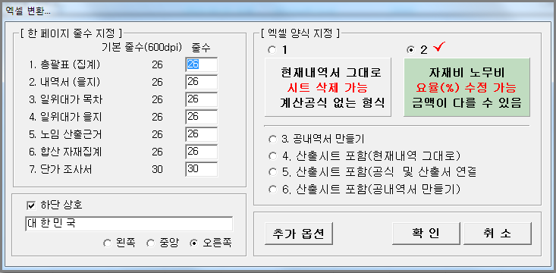

*(그룹별 자재 단가 추가 할증)* | 적용율(%) |  | 적용율(%)/100
Cable(CAB) 할증(%) | 100 |  | 1
Wire (WIR) 할증(%) | 100 |  | 1
Pipe (PIP) 할증(%) | 100 |  | 1
제 4그룹 할증(%) | 100 |  | 1
제 5그룹 할증(%) | 100 |  | 1

*(그룹별 노임 추가 할증)* | 적용율(%) | 자동부속재(전기) | 자동부속재(통신)
배관부속재(%) | 15 | 15 | 20
CD관부속재(%) | 40 | 40 | 40
소모잡자재(%) | 2 |  |  |  |  | 본 파일은 이지테크에서 2번 옵션으로 만들었습니다.
방폭할증(%)
고소할증(%) | 2
공구손료(%) | 2

*(공종별 노임 적용율(%))* | 적용율(%) | 소수자릿수
1-1.옥외보안등공사 | 100 | 5
1-2.옥외전력간선공사 | 100 | 5
2-1.전력간선공사 | 100 | 5
2-2.동력설비공사 | 100 | 5
2-3.전등설비공사 | 100 | 5
2-4.전열설비공사 | 100 | 5
2-5.냉난방설비공사 | 100 | 5
2-6.태양광발전설비공사 | 100 | 5
3-1.태양광발전설비 |  | 0
4-1.분전반 |  | 0
4-2.조명기구 |  | 0

